关系图
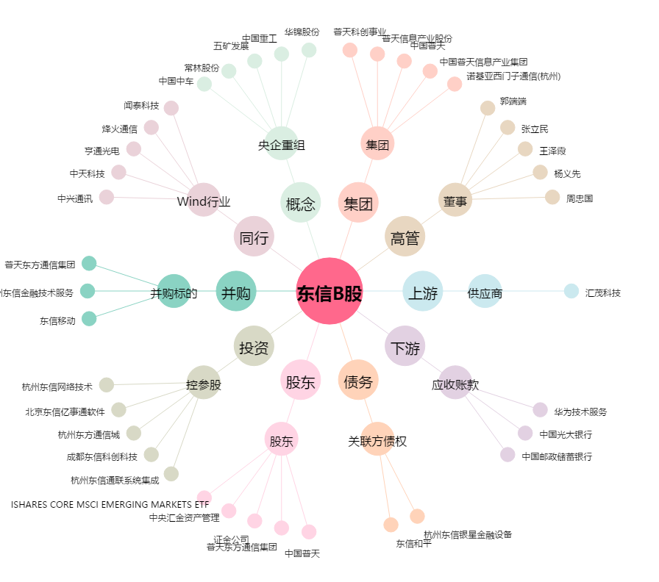
东信B股[900941.SH] - 关系概览图

